3.1
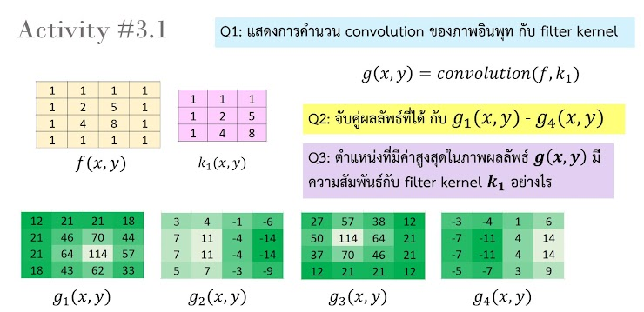
 | 0 | 0 | 0 | 0 | 0 | 0
f(x,y) | 0 | 1 | 1 | 1 | 1 | 0 | k1(x,y) | 1 | 1 | 1
 | 0 | 1 | 2 | 5 | 1 | 0 |  | 1 | 2 | 5
 | 0 | 1 | 4 | 8 | 1 | 0 |  | 1 | 4 | 8
 | 0 | 1 | 1 | 1 | 1 | 0
 | 0 | 0 | 0 | 0 | 0 | 0

 |  | convolution
 |  | 27 | 57 | 38 | 12
 |  | 50 | 114 | 64 | 21
 |  | 37 | 70 | 46 | 21
 |  | 12 | 21 | 21 | 12

 |  | ตรงกับ g3(x,y) เพราะ 114 มีค่าที่ตรงกับ f(x,y)

 |  | ตำแหน่งที่สูงที่สุดคือสิ่งที่คอมพิวเตอร์โฟกัสเป็นอันดับแรก

